基本
未＿荷
＿荷中
No | 色 | 考え方
1 |  | 対象画面における作業開始前の状態
2 |  | 対象画面における作業中の状態
＿荷済
3 |  | 対象画面における作業完了の状態
注意
4 |  | 対象画面における注意喚起の状態
削除
5 |  | 対象画面における削除データの場合
緊急
緊急
緊急
緊急
6 |  | 緊急出荷の場合は文字が赤になります。
欠品
欠品
欠品
欠品
7 |  | 欠品が発生している場合は文字が青になります。
強制完了
強制完了
強制完了
強制完了
8 |  | 対象を強制完了とした場合は文字が緑になります。
受付前在庫数
受付後在庫数
例外 |  | 受付前在庫数：オレンジ 受付後在庫数：ピンク 開始・終了の意味の行であり、 上記の考え方と違うため別の色を設定しました。

明細色のサンプル一覧
未入荷
入荷中
機能名 | ステータス名 | 基本設計時 | 詳細設計共通ルール適用後 | コード
入荷検品状況一覧 | 未入荷
 | 入荷中
入荷済
 | 入荷済
入荷済
入庫状況一覧 | 入荷済
格納済
 | 格納済
未入荷
PC入荷検品・格納 | 未入荷
入荷済
 | 入荷済
未入荷
PC入荷検品 | 未入荷
入荷済
 | 入荷済
出庫指示済
ピッキング状況(荷揃番号別)・運送業者変更 | 出庫指示済
ピッキング中
 | ピッキング中
ピッキング済
 | ピッキング済
緊急
 | 緊急
欠品
 | 欠品
緊急
荷揃表・荷札・納品書再発行 | 緊急
未検品
PC出荷検品 | 未検品
検品中
 | 検品中
検品済
 | 検品済
未完了
出荷検品一覧(運送業者) | 未完了
完了
 | 完了
未作業
ロケーション移動状況 | 未作業
緊急補充
 | 緊急補充
作業中
 | 作業中
完了
 | 完了
引き渡し前
運送業者引き渡し確定 | 引き渡し前
引き渡し済
 | 引き渡し済
実績送信済
 | 実績送信済
通常
梱包明細修正 | 通常
変更
 | 変更
削除
 | 削除
ピッキング済
出荷検品一覧(荷揃番号別)・運送業者変更 | ピッキング済
出荷検品中
 | 出荷検品中
出荷検品済
 | 出荷検品済
緊急
 | 緊急
欠品
 | 欠品
強制完了
 | 強制完了
ピッキング済
出荷検品一覧(商品別) | ピッキング済
出荷検品済
 | 出荷検品中
変更
 | 出荷検品済
緊急
 | 緊急
欠品
 | 欠品
強制完了
 | 強制完了
出荷未検品
出荷検品詳細(運送業者) | 出荷未検品
出荷検品一部完了
 | 出荷検品一部完了
出荷検品完了
 | 出荷検品完了
未検品
PC出荷検品(ケース) | 未検品
検品済
 | 検品済
受払前在庫数
在庫受払問合せ | 受付前在庫数
受払後在庫数
 | 受付後在庫数
未入荷
入庫状況(進捗状況)(共通) | 未入荷
入荷済
 | 入荷済
未入荷
出荷状況(進捗状況)(共通) | 未出荷
入荷済
 | 出荷済
差異有
拠点在庫問合せ(共通) | 差異有
差異有
物流ポータル在庫数履歴(共通) | 差異有

入荷検品状況一覧
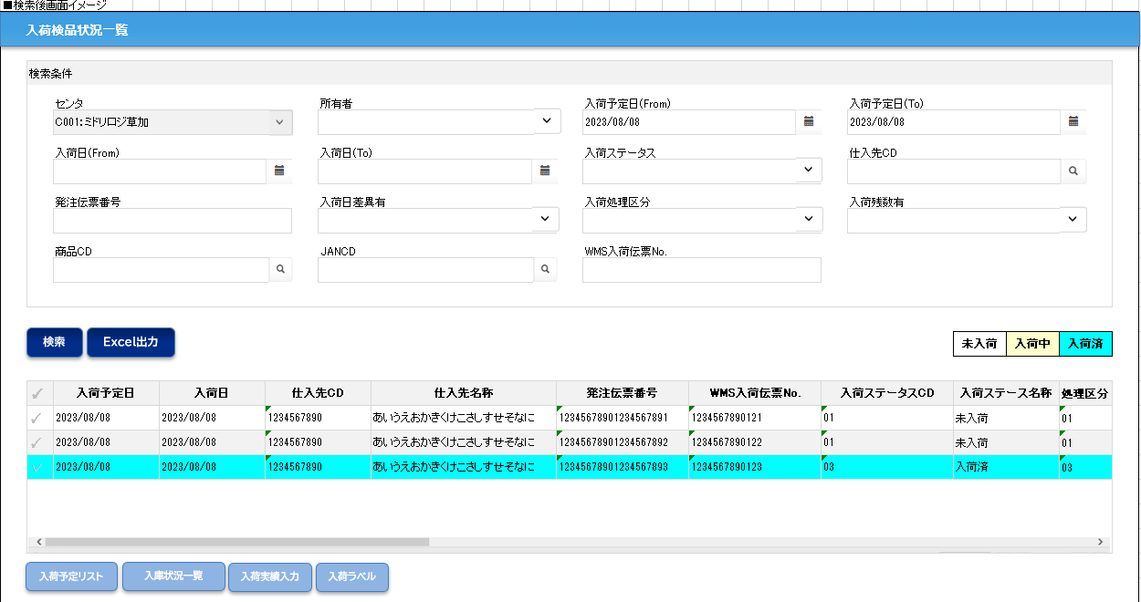

明細色のサンプル一覧に戻る

入庫状況一覧
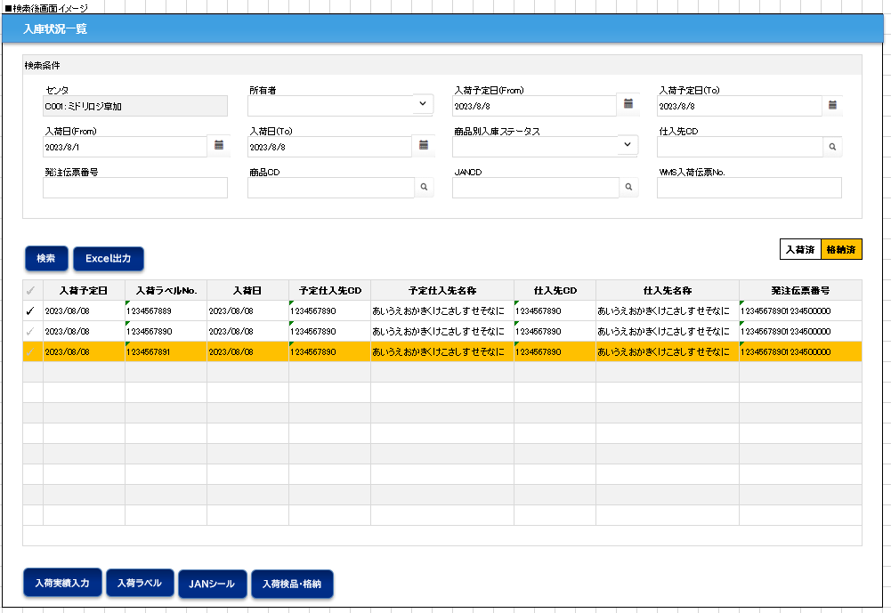

明細色のサンプル一覧に戻る

PC入荷検品・格納
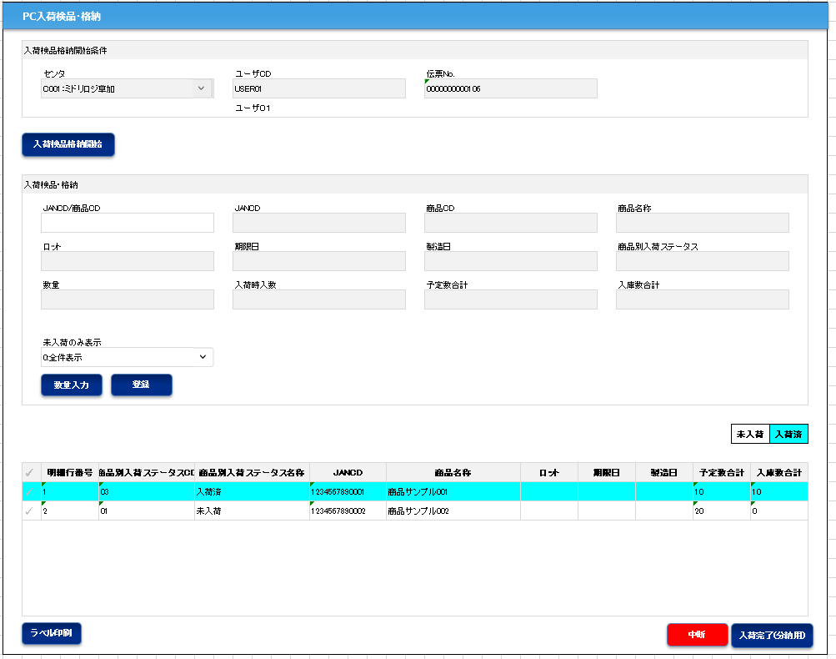

明細色のサンプル一覧に戻る

PC入荷検品
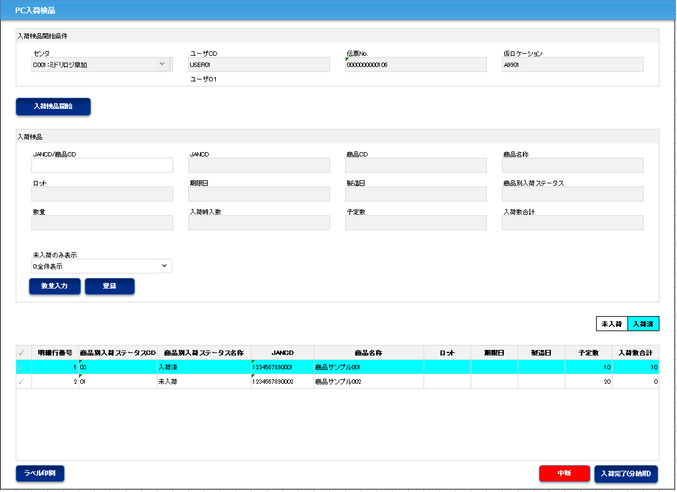

明細色のサンプル一覧に戻る

ピッキング状況(荷揃番号別)・運送業者変更
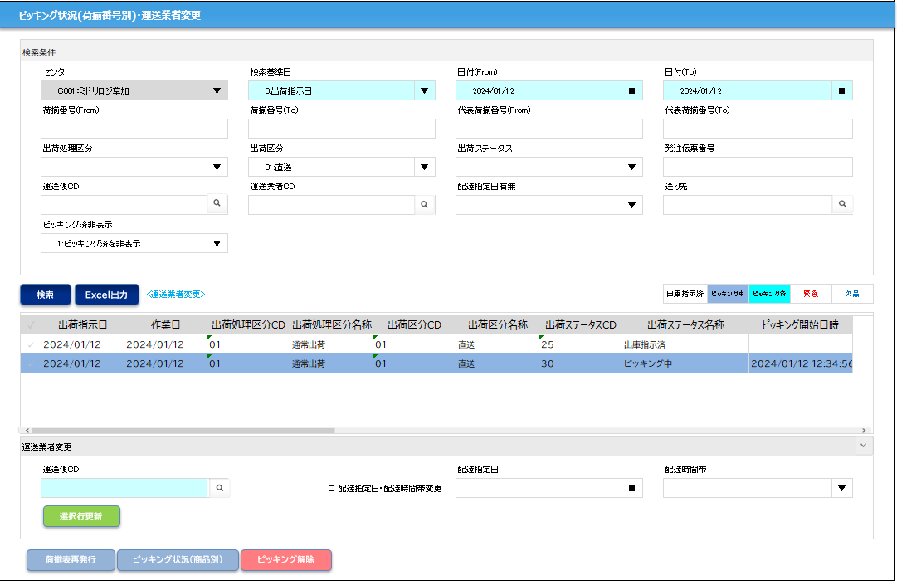

明細色のサンプル一覧に戻る

荷揃表・荷札・納品書再発行
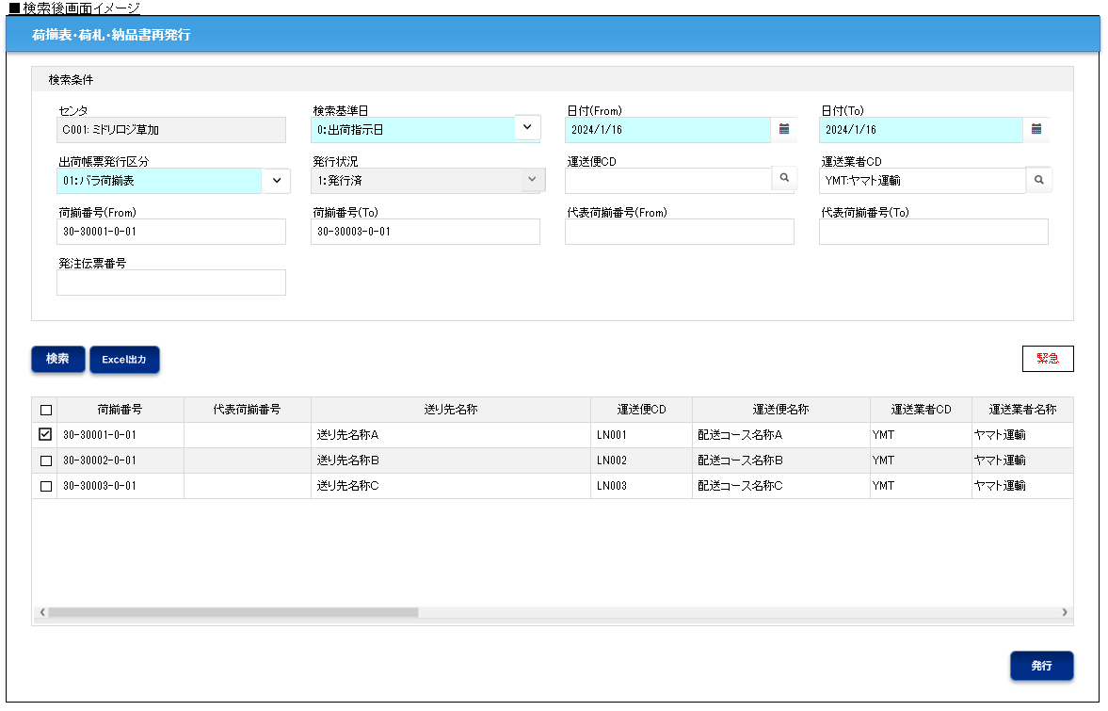

明細色のサンプル一覧に戻る

PC出荷検品
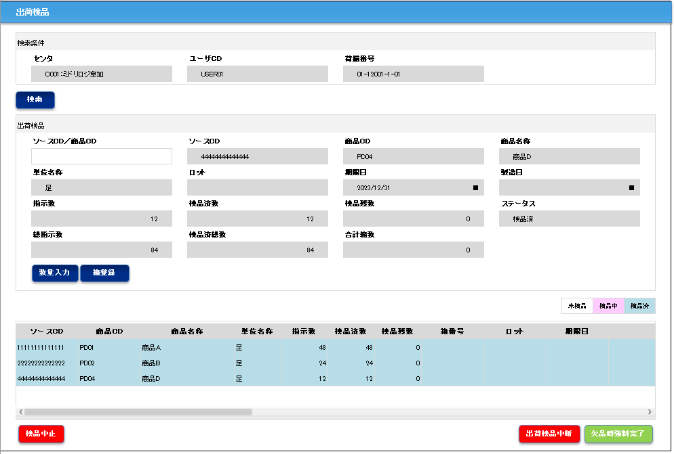
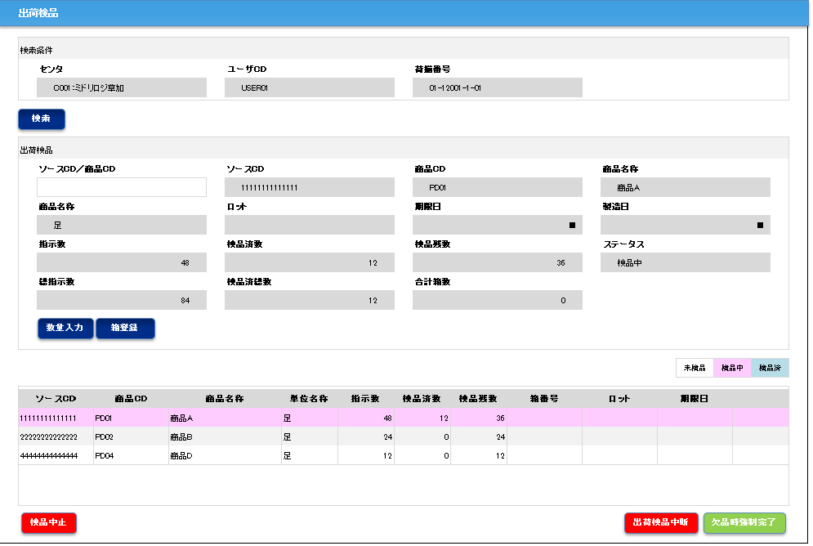

明細色のサンプル一覧に戻る

出荷検品一覧(運送業者)
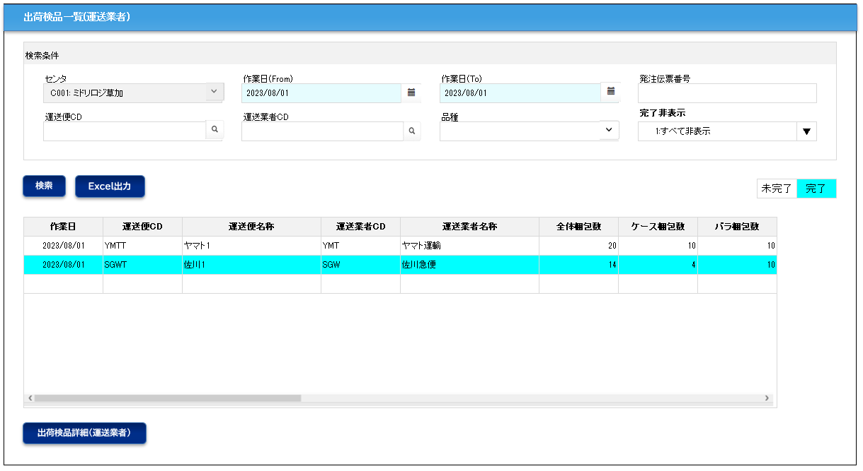

明細色のサンプル一覧に戻る

ロケーション移動状況
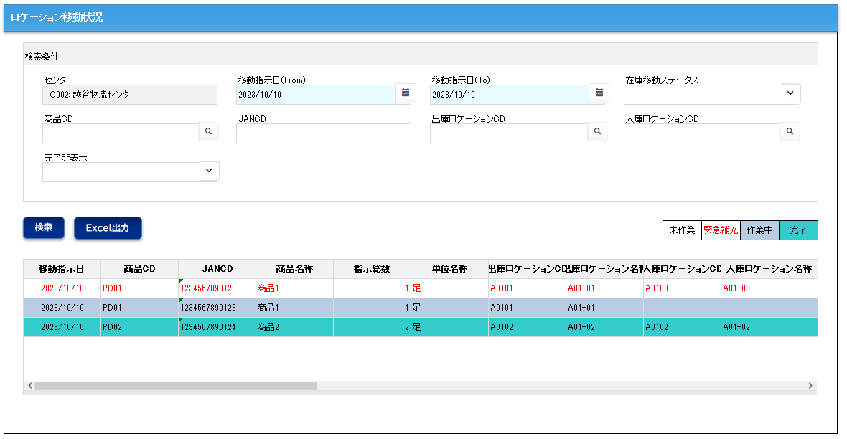

明細色のサンプル一覧に戻る

運送業者引き渡し確定
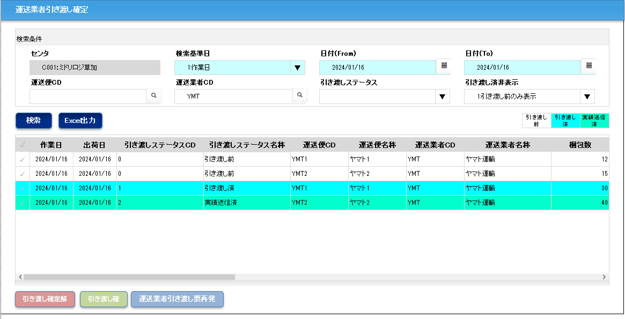

明細色のサンプル一覧に戻る

梱包明細修正
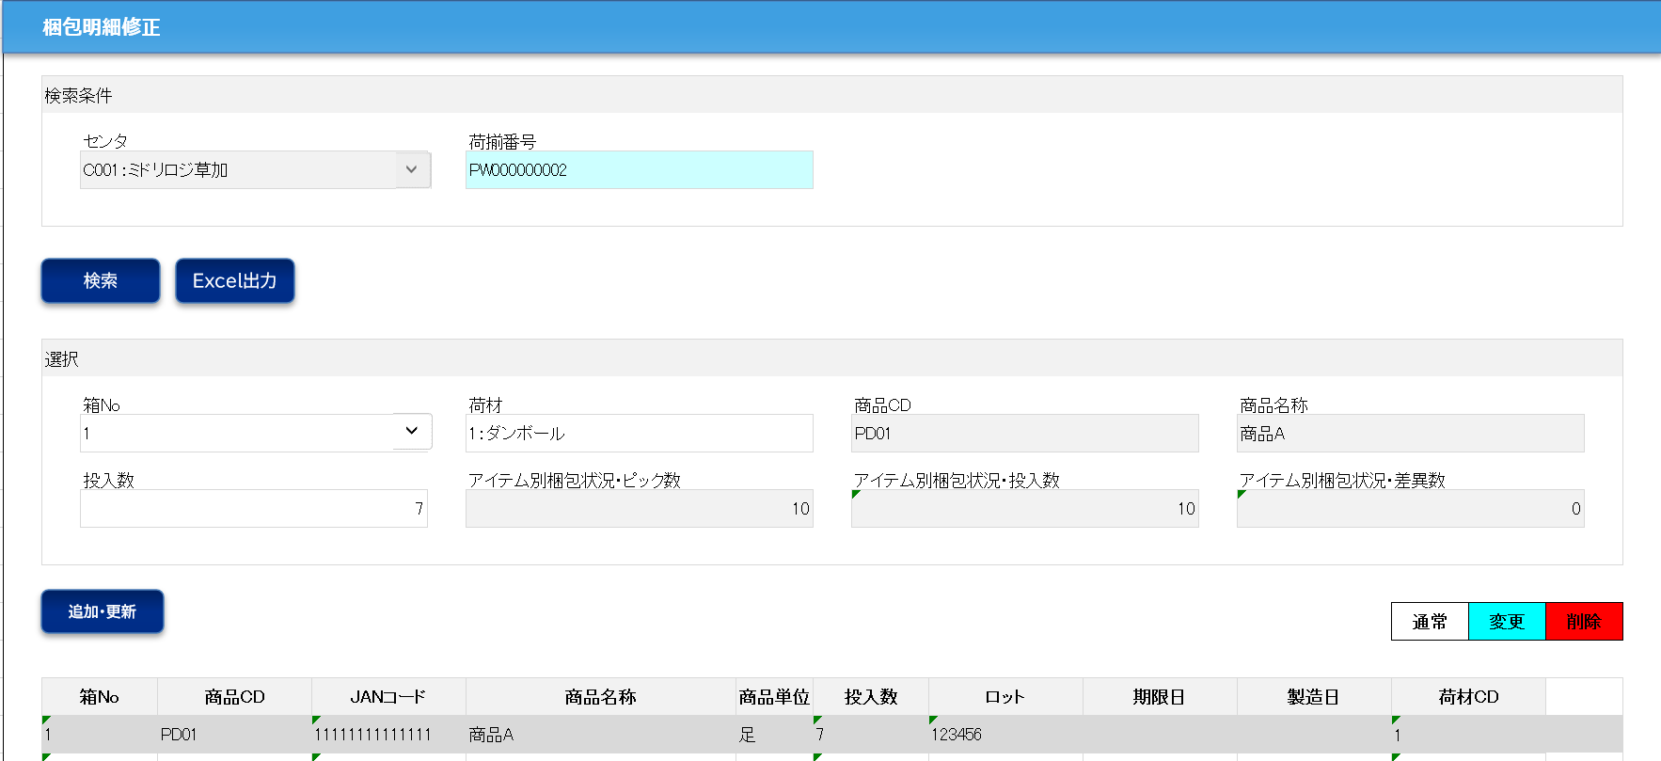

明細色のサンプル一覧に戻る

出荷検品一覧(荷揃番号別)・運送業者変更
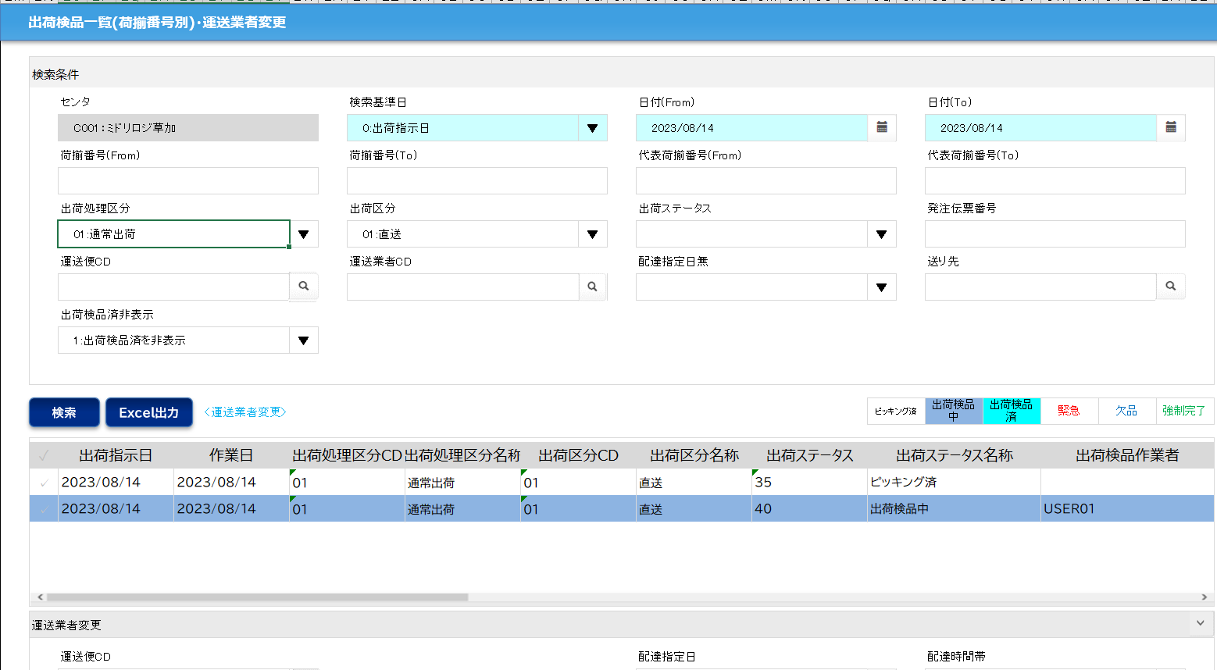

明細色のサンプル一覧に戻る

出荷検品一覧(商品別)
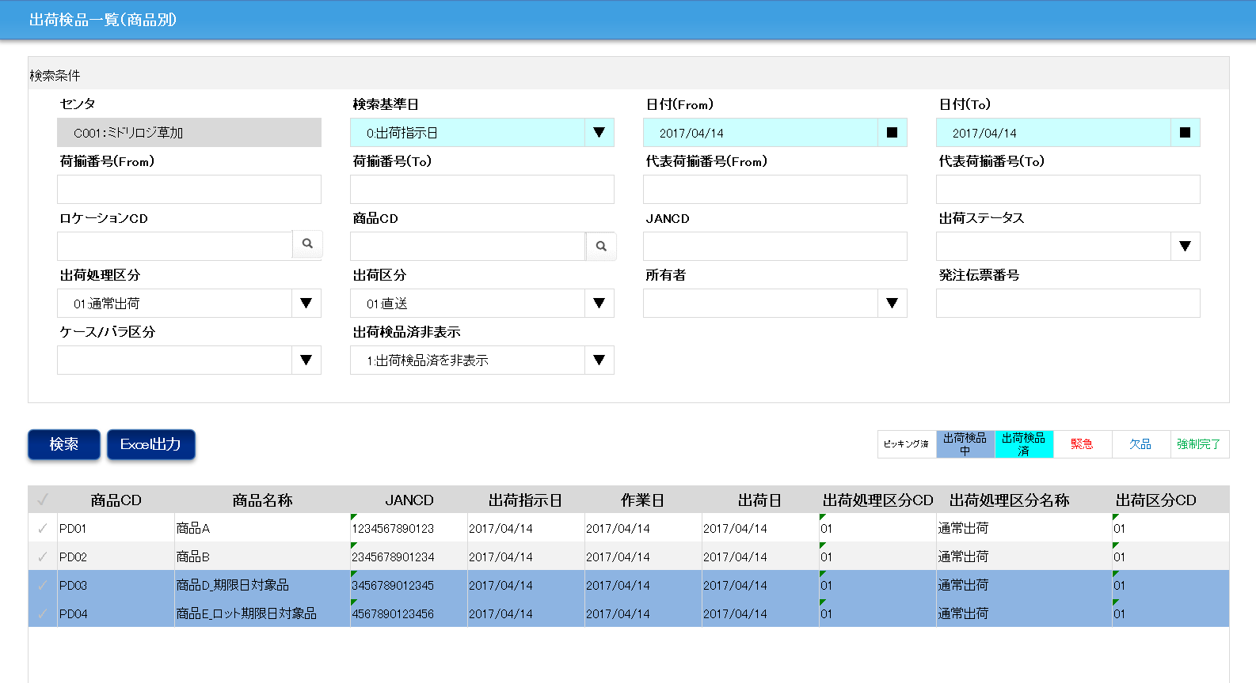

明細色のサンプル一覧に戻る

出荷検品詳細(運送業者)
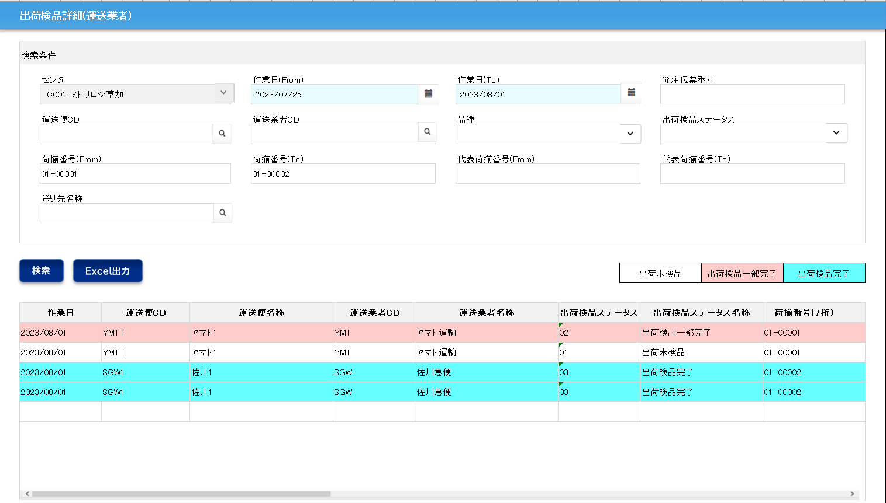

明細色のサンプル一覧に戻る

PC出荷検品(ケース)
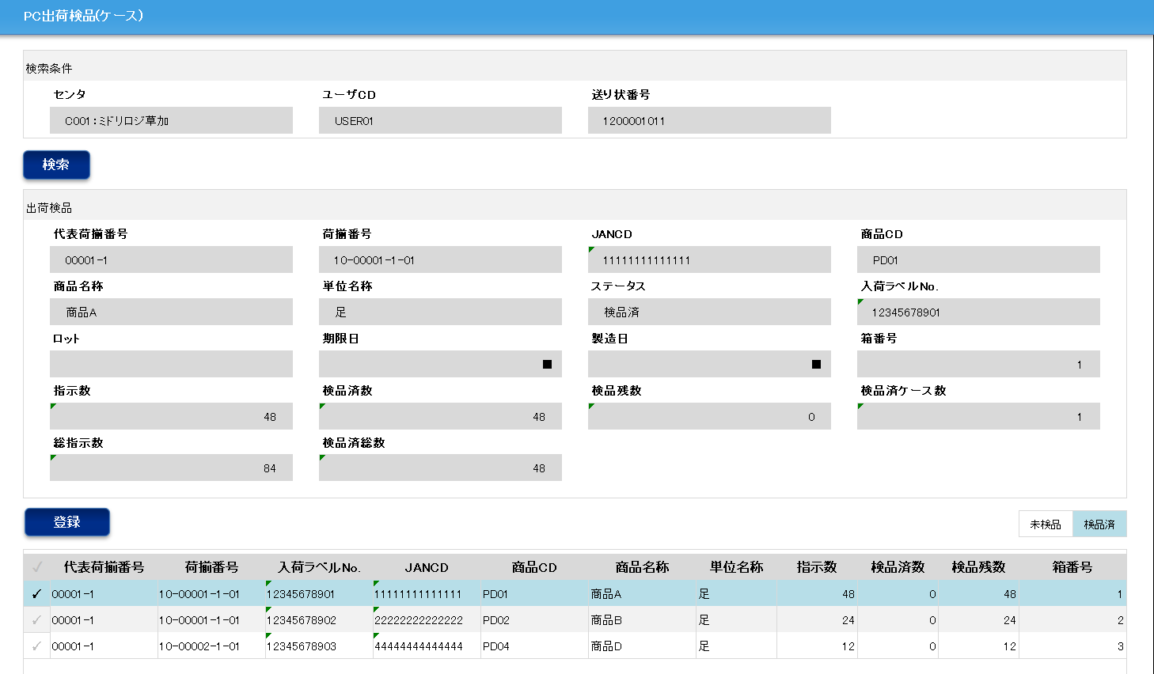

明細色のサンプル一覧に戻る

在庫受払問合せ
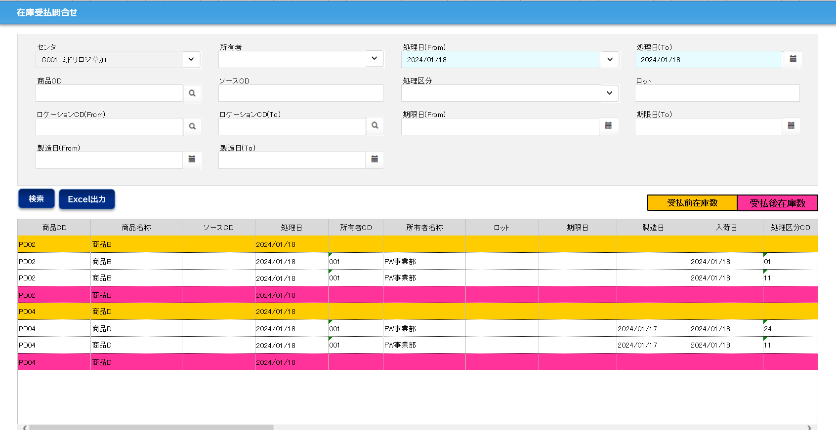

明細色のサンプル一覧に戻る

入庫状況(進捗状況)(共通)
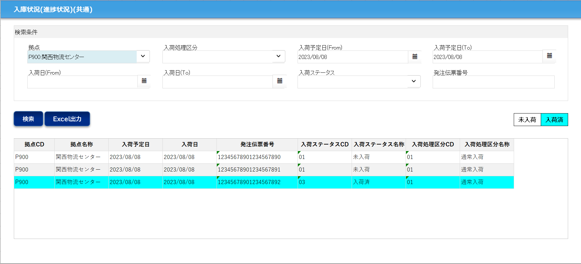

明細色のサンプル一覧に戻る

出荷状況(進捗状況)(共通)
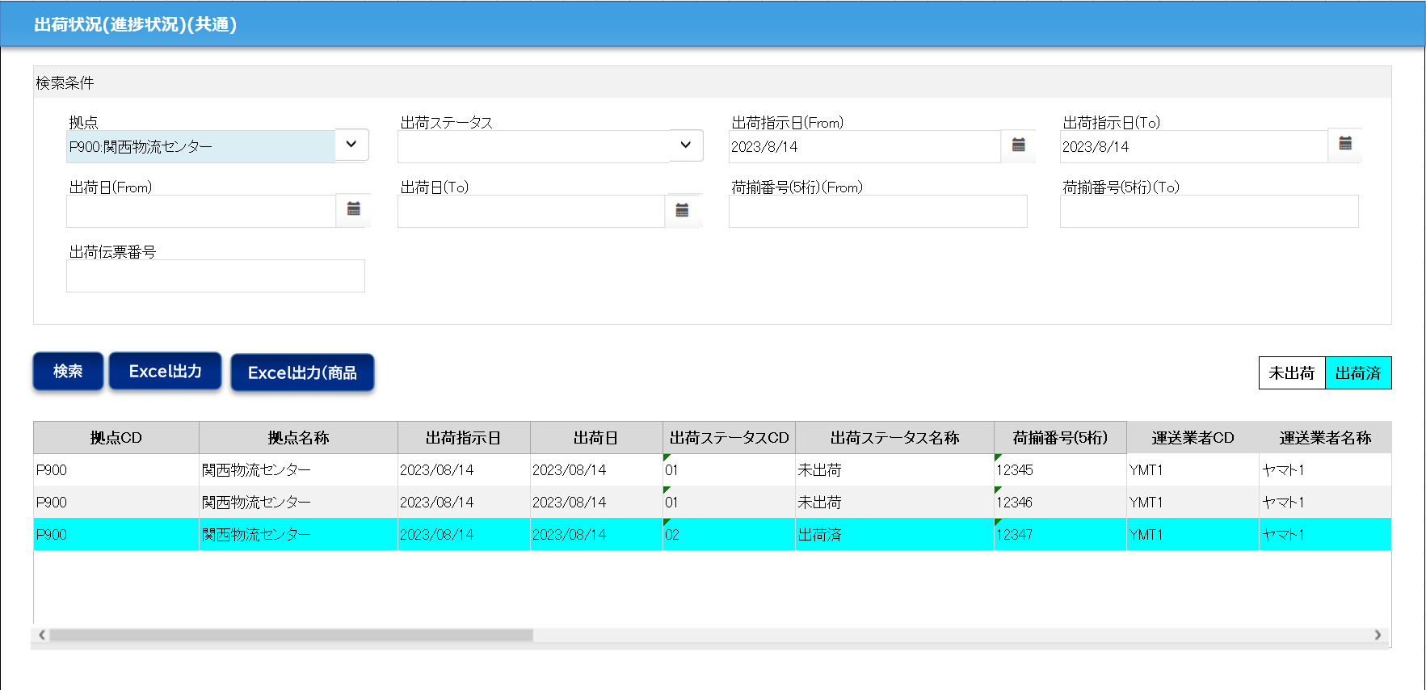

明細色のサンプル一覧に戻る

拠点在庫問合せ(共通)
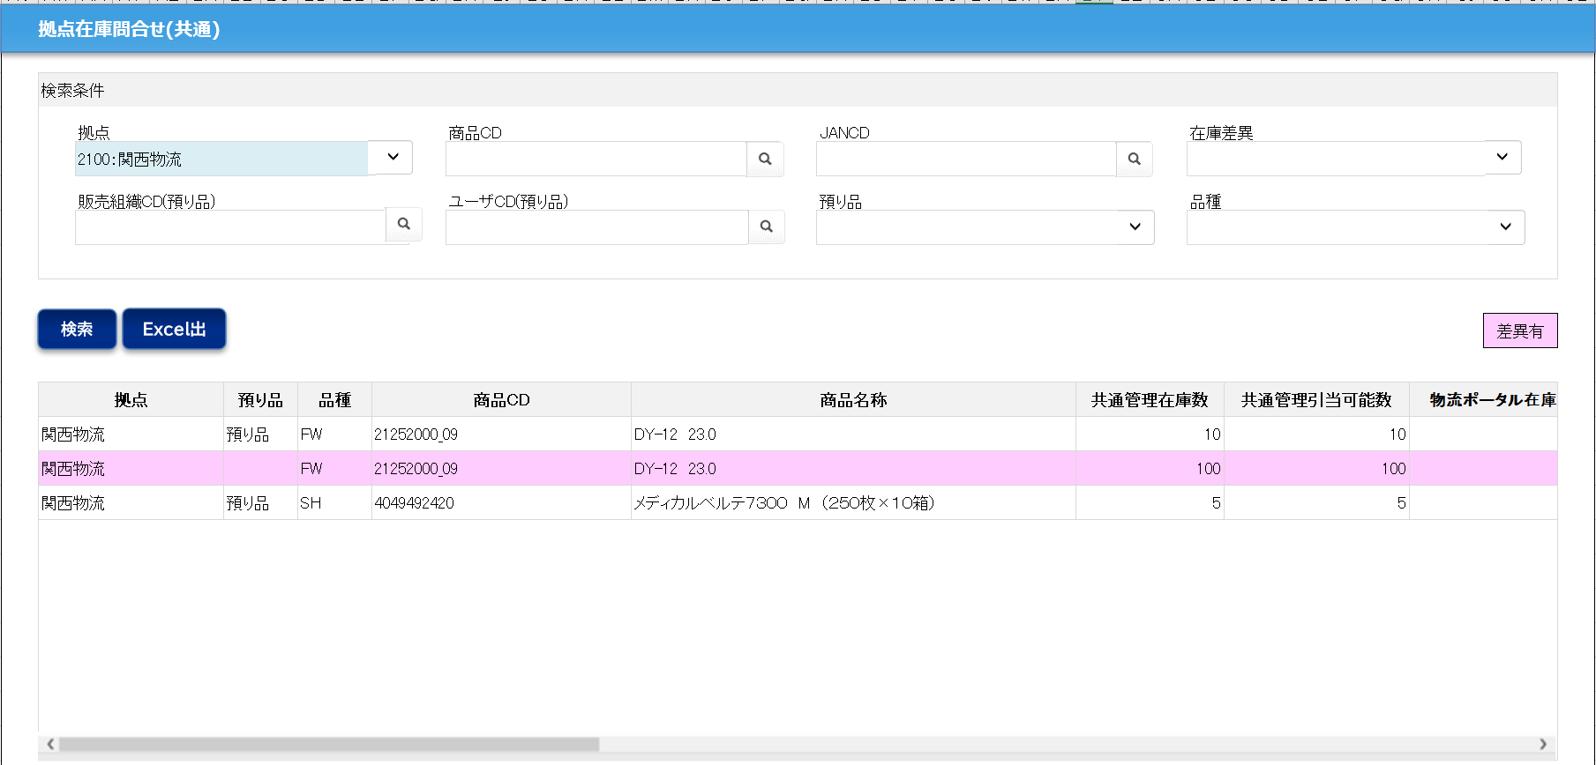

明細色のサンプル一覧に戻る

物流ポータル在庫数履歴(共通)
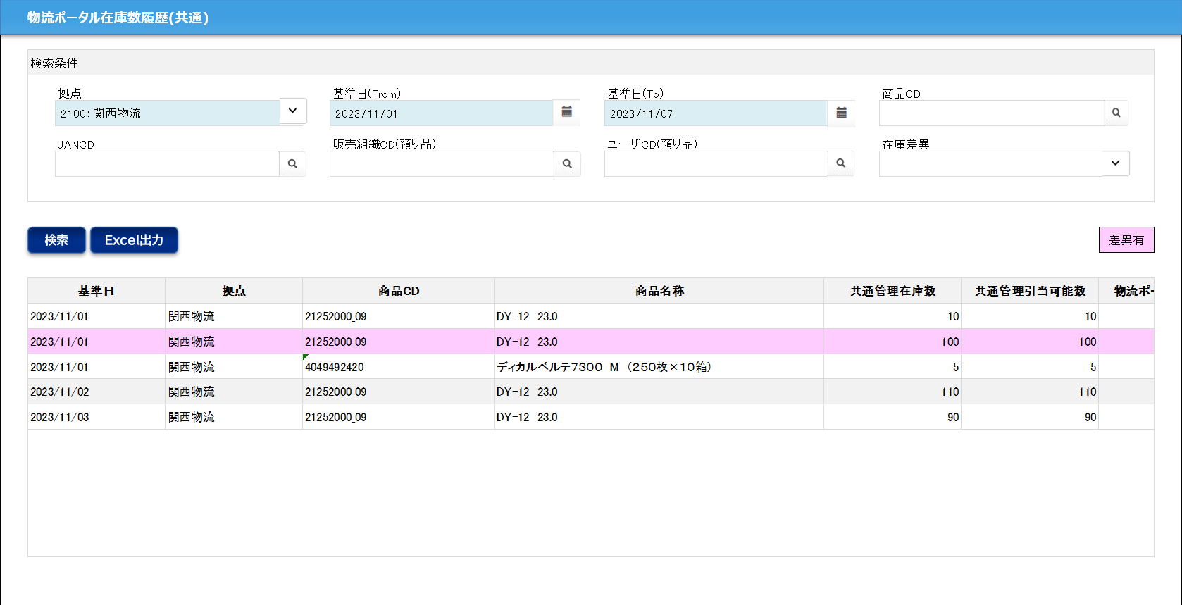

明細色のサンプル一覧に戻る

